Giao diện KH
MÔ TẢ CHI TIẾT CHỨC NĂNG TRANG CHO THUÊ VÀ BÁN HÀNG CỦA TRUNG TÂM CHO THUÊ DỊCH VỤ VÀ KINH DOANH
STT | Tên danh mục | Mô tả chi tiết | Hình ảnh | Ghi chú
1 | Trang chủ | Chỉ đơn giản là load lại trang đầu(thiết kế giống Bishub.vn) | 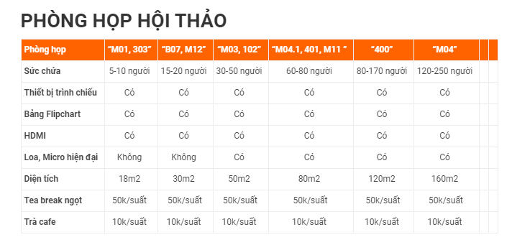 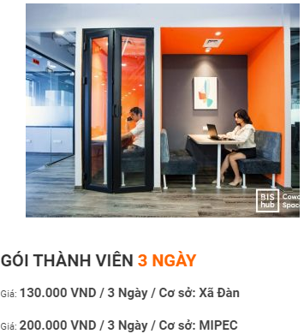 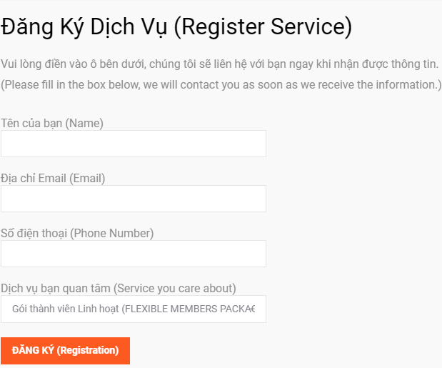
2 | Giới thiệu | Giới thiệu về trung tâm Bao gồm hình ảnh và nội dung(hình ảnh và nội dung bổ sung sau) - các câu hỏi thường gặp tại trung tâm: Bao gồm các câu hỏi và trả lời(nội dung bổ sung sau) - Tuyển dụng: Bao gồm nội dung Tuyển dụng(nội dung bổ sung sau)
3 | Dịch vụ | Gói thành viên Văn phòng riêng Phòng họp, sự kiện Sân bãi thể thao Mặt bằng phòng gym -Trong mỗi mục sẽ show ra hình ảnh, diện tích, sức chứa, và giá tiền của từng loại mặt bằng hoặc sân bãi.Sau đó sẽ có submit đăng ký kèm bên dưới. Đăng ký dịch vụ sẽ bắt buộc điền họ tên, sđt, email và lựa chọn gói dịch vụ theo tên kèm theo.Sau khi ấn đăng ký sẽ in vào trong trang quản trị
4 | Giải trí và thể thao | Phần bán hàng để chung hết tất cả vé xem phim, vé bể bơi, vé tập gym chung 1 danh sách (Hình thức sẽ giống những trang có sản phảm như shoppe) - Mua vé xem phim - Mua vé bể bơi: bao gồm 2 loại vé tháng và vé lượt(show ra giá tiền, các dịch vụ đi kèm) - Trong mỗi mục sẽ show ra hình ảnh, diện tích, sức chứa, và giá tiền của từng loại mặt bằng hoặc sân bãi.Sau đó sẽ có submit đăng ký kèm bên dưới. Đăng ký dịch vụ sẽ bắt buộc điền họ tên, sđt, email và lựa chọn gói dịch vụ theo tên kèm theo.Sau khi ấn đăng ký sẽ in vào trong trang quản trị - Danh mục giải trí và thể thao: khi kích vào danh mục này sẽ xuất hiện ra 1 page bán hàng và bao gồm giỏ hàng(giỏ hàng tùy thiết kế), chức năng đăng ký và đăng nhập(bao gồm đăng nhập qua facebook và gmail). Gồm các ô chứa hình ảnh, giá tiền, khuyến mãi,đã bán và MUA NGAY. Có hiển thị tình trạng còn vé hay hết vé. - Trong trang này sẽ có chức năng sắp xếp theo: bán chạy nhất, giá tốt nhất và đang khuyến mãi. Khi ấn vào mua ngay sẽ view ra chi tiết vé bao gồm: giá(bao gồm cả khuyến mãi bên cạnh), hình ảnh(bao gồm nhiều ảnh và có thể next ảnh để xem), số lượng.dưới hình ảnh và giá tiền sẽ có thông tin chi tiết,đánh giá(đánh giá sẽ bắt đăng nhập để đánh giá). Vé bể bơi sẽ có vé tháng và vé lượt chia ra bao gồm vé trẻ em và vé người lớn và có thể chọn số lượng bên cạnh và mua ngay hoặc thêm vào giỏ hàng. Hình thức thanh toán bằng tiền mặt hoặc thanh toán qua thẻ ATM và nhận vé tại cửa hàng. Bắt buộc điền hết thông tin KH, khi đầy đủ thông tin sẽ chuyển sang màn hình hình thức thanh toán bao gồm bảng thông tin KH đã điền(cho phép chỉnh sửa),ghi chú và các checkbox thanh toán tiền mặt và thanh toán qua ví. Khi đặt hàng thành công sẽ view ra đặt hàng thành công và đợi liên hệ từ cửa hàng và sẽ gửi mail vào email đăng ký. Sẽ bao gồm 3 Step: Giỏ hàng->Thông tin giao hàng->Thanh toán | Link tham giảo bố cục trang: https://www.hotdeal.vn/ha-noi/chup-hinh/tron-goi-chup-anh-cuoi-anh-vien-ao-cuoi-paris-359605.html
5 | Tin tức-sự kiện | Bao gồm các tin tức đính kèm hình ảnh và ấn để xem chi tiết, sau khi ấn xem chi tiết sẽ mở ra 1 trang mới về trang tin tức đó. - Khi ấn read more tin tức thì show ra các ảnh hình, đầu mục, nội dung chi tiết của từng tin(cái này bổ sung sau vì đang làm nội dung cho phù hợp) | 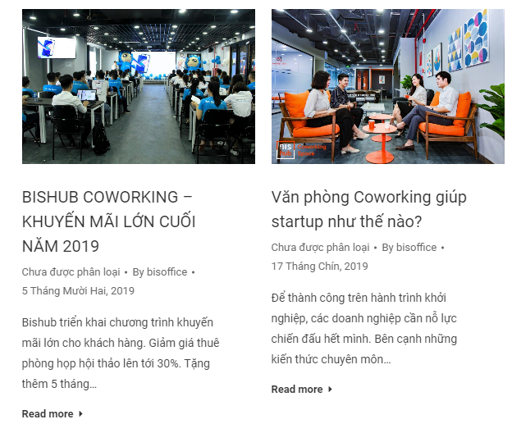
6 | Liên hệ | Chia vùng trong phần nội dung bao gồm google map, thông tin trung tâm và form đăng ký gói | 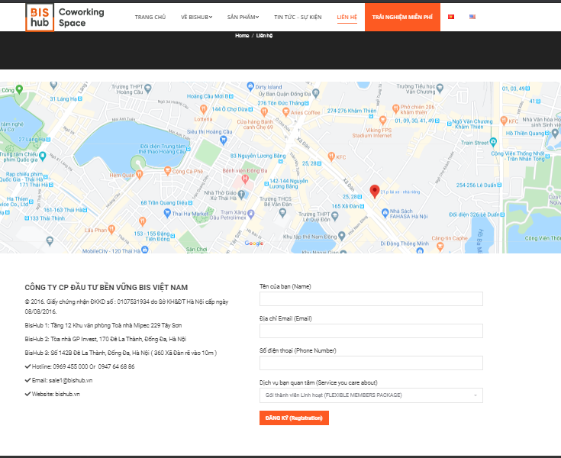
7

